Sheet1
C4268 潜山县南外环野中宿舍污水截流工程III标
中标日期 | 2016.7.12 | 中标价 | 490,566.43 | 负责人 | 储海波18133058777 | 建设单位
决算日期 |  | 决算价 | 444,695.11
销售开票：
开票日期 | 收入金额 | 工程地缴税 |  | 企业本地缴税 |  | 价税合计 | 到款情况
 |  | 税率 | 增值税额 | 税率 | 增值税额 |  | 日期 | 金额 | 银行
2017-01-22 | 315,315.32 | 2% | 6,306.31 | 9% | 28,378.38 | 350,000.00 | 2017-01-25 | 350,000.00 | 中行
2020-09-11 | 86,876.25 | 2% | 1,737.52 | 7% | 6,081.34 | 94,695.11 | 2020-11-16 | 94,695.11 | 新中行
 | 0.00 |  | 0.00 |  | 0.00
 | 0.00 |  | 0.00 |  | 0.00
 | 0.00 |  | 0.00 |  | 0.00
 | 0.00 |  | 0.00 |  | 0.00
 | 0.00 |  | 0.00 |  | 0.00
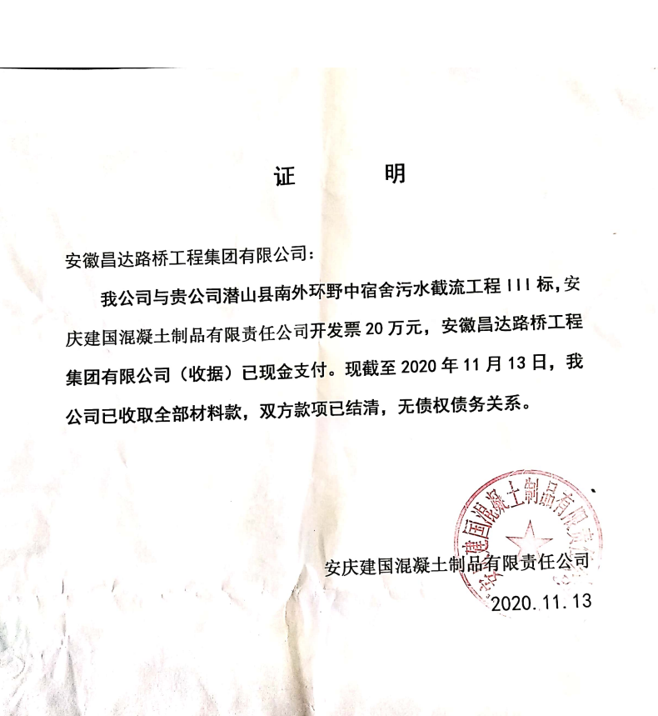
合计 | 402,191.56 |  | 8,043.83 |  | 34,459.72 | 444,695.11 |  | 444,695.11
材料发票：
认证日期 | 成本金额 | 份数 | 类型 | 税率 | 进项税额 | 价税合计 | 付款日期 | 付款金额 | 银行 | 销货单位 | 货物 | 合同 | 发货单 | 备注
2017-01-01 | 194,174.76 |  | 专 | 3% | 5,825.24 | 200,000.00 |  |  |  | 安庆建国混凝土制品有限责任公司 | 商品混泥土
 | 0.00 |  |  |  | 0.00 |  | 2017-1- | 309,974.56 |  | 储海波
2020-11-01 | 70,000.00 | 1份 | 普 |  | 0.00 | 70,000.00 |  |  |  | 安徽玮地地矿科技有限公司 | 劳务 | 有
2020-11-01 | 20,000.00 | 1份 | 普 |  | 0.00 | 20,000.00 |  |  |  | 安徽玮地地矿科技有限公司 | 挖机租赁 | 有
 | 0.00 |  |  |  | 0.00 |  | 2020-12-08 | 70,000.00 |  | 安徽玮地地矿科技有限公司 | 劳务
 |  |  |  |  |  |  | 2020-12-08 | 16,832.95 |  | 安徽玮地地矿科技有限公司 | 挖机租赁

 |  |  |  |  |  |  | 2次 | 100.00 | 扣 | 转账手续费
 |  |  |  |  |  |  | 2次 | 500.00 | 扣 | 外经证
 | 0.00 |  |  |  | 0.00 |  | 2次 | 451.06 | 补扣 | 增值税及附加差额部分（总算)
 | 0.00 |  |  |  | 0.00 |  | 2次 | 6,811.10 | 扣 | 增值税及附加
 | 0.00 |  |  |  | 0.00 |  | 1次 | 500.00 | 扣 | 外经证
 | 0.00 |  |  |  | 0.00 |  | 1次 | 24,808.45 | 扣 | 增值税及附加
 | 14,716.99 |  |  |  | 0.00 | 14,716.99 | 1次 | 14,716.99 | 扣 | 全部管理费3%
合计 | 298,891.75 |  |  |  | 5,825.24 | 304,716.99 |  | 444,695.11
应提供成本 | 103,299.81 |  |  |  |  | 139,978.12 | 可支付金额 | 0.00
公司代缴税金：
税种 | 税额 |  | 税种 | 税率 | 税额 | 2020年9月开票税金
企业所得税 | 25,824.95 |  | 增值税 | 差额 | 28,634.48 | 6081.34
印花税 | 133.41 |  | 城市维护建设税 | 0.07 | 2,004.41 | 425.69
水利基金 | 241.31 |  | 教育费附加 | 0.03 | 859.03 | 182.44
 |  |  | 地方教育费附加 | 0.02 | 572.69 | 121.63
小计 | 26,199.68 |  | 小计 |  | 32,070.61 | 6811.10
 |  |  | 印花税 | 0.0003 | 0.00 | 0.00
 |  |  | 水利基金 | 0.0006 | 0.00 | 0.00
 |  |  | 小计 |  | 0.00 | 0.00
 |  |  | 合计 |  | 32,070.61 | 6811.10

